INSTRUCCIONES
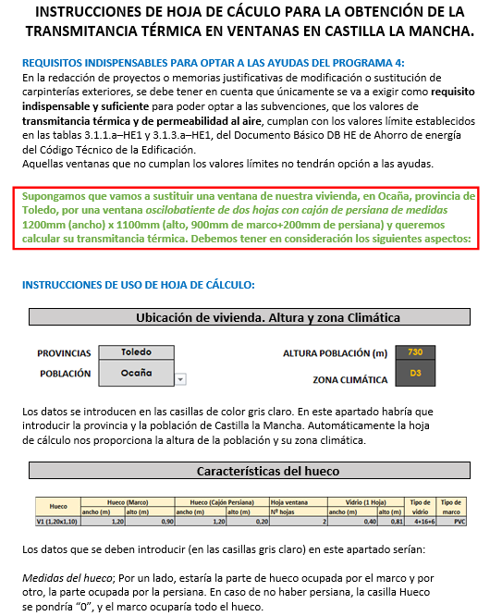

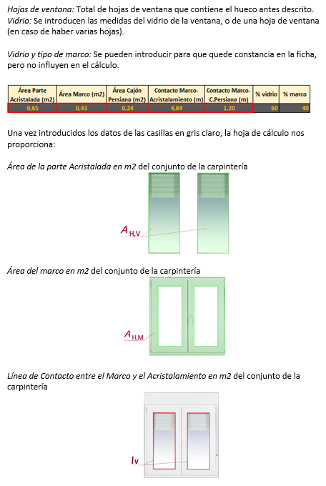

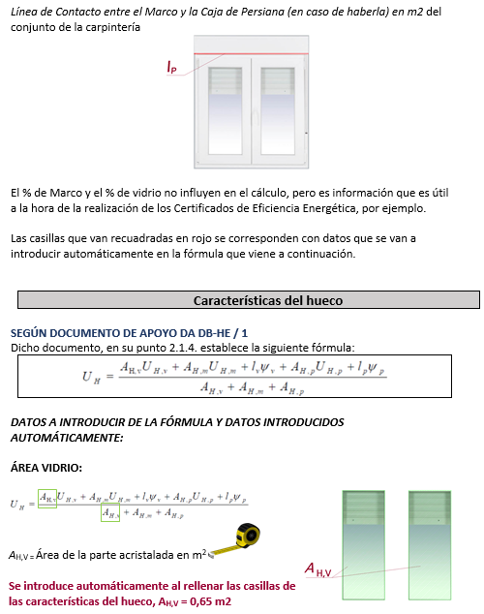

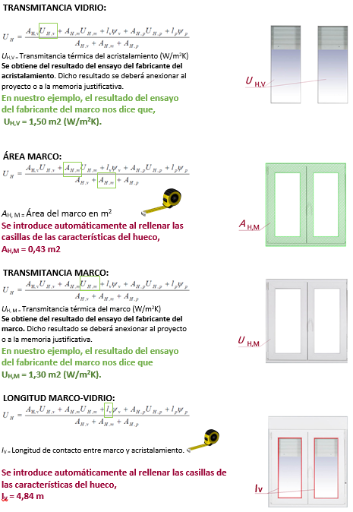

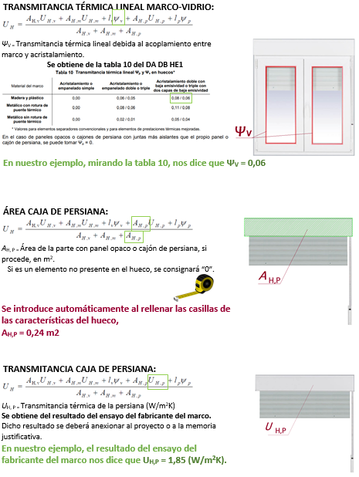

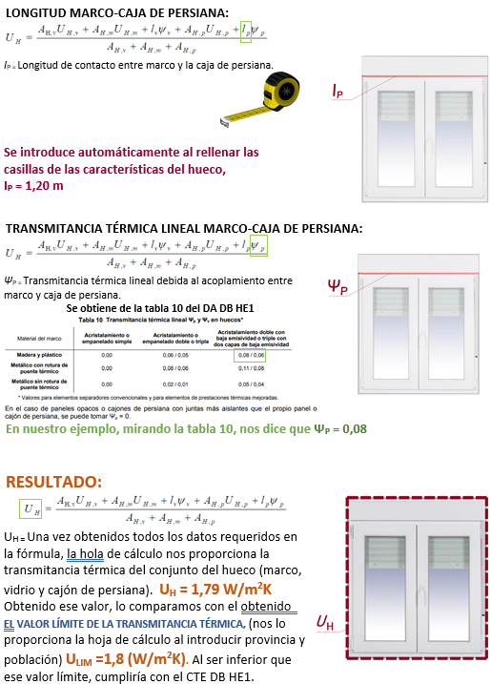

CÁLCULO_TRANSMITANCIA
HOJA DE CÁCULO PARA LA OBTENCIÓN DE LA TRANSMITANCIA TÉRMICA EN VENTANAS EN CASTILLA LA MANCHA

Ubicación de vivienda. Altura y zona cllimática

 |  | PROVINCIAS | Guadalajara |  |  | ALTURA POBLACIÓN (m) | 831
 |  | POBLACIÓN | El Casar |  |  | ZONA CLIMÁTICA | D3

Características del hueco

Hueco | Hueco (Marco) |  | Hueco (Cajón Persiana) |  | Hoja ventana | Vidrio (1 Hoja) |  | Tipo de vidrio | Tipo de marco
 | ancho (m) | alto (m) | ancho (m) | alto (m) | Nº hojas | ancho (m) | alto (m)
V1 (1,20x1,10) | 1.20 | 0.90 | 1.20 | 0.20 | 2 | 0.40 | 0.81 | 4+16+6 | PVC

 |  | Área Parte Acristalada (m2) | Área Marco (m2) | Área Cajón Persiana (m2) | Contacto Marco-Acristalamiento (m) | Contacto Marco-C.Persiana (m) | % vidrio | % marco

 |  | 0.65 | 0.43 | 0.24 | 4.84 | 1.20 | 60 | 40

Transmitancia térmica del hueco
 | Para el cálculo de la transmitancia térmica de huecos (ventana, lucernario o puerta) UH [W/m2K] se empleará la norma UNE EN ISO 10077.

 | Donde:
 | UH = | la transmitancia térmica del hueco (ventana, lucernario o puerta) [W/m2K];
 | UH,v = | 1.50 | (Ug en inglés) la transmitancia térmica del acristalamiento [W/m2K];
 | UH,m = | 1.30 | (Uf en inglés) la transmitancia térmica del marco [W/m2K];
 | UH,p = | 1.85 | la transmitancia térmica de la zona con panel opaco o cajón de persiana, si procede [W/m2K]; Si es un elemento no presente en la configuración del hueco se consignará "0"
 | Ψv = | 0.06 | (Ψg en inglés) la transmitancia térmica lineal debida al acoplamiento entre marco y acristalamiento [W/mK];
 | Ψp = | 0.08 | la transmitancia térmica lineal debida al acoplamiento entre marco y paneles opacos o cajón de persiana [W/mK];
 | AH,v = | 0.65 | el área de la parte acristalada [m2];
 | AH,m = | 0.43 | el área del marco [m2];
 | AH,p = | 0.24 | el área de la parte con panel opaco o cajón de persiana, si procede [m2]; Si es un elemento no presente en la configuración del hueco se consignará "0"
 | lv = | 4.84 | la longitud de contacto entre marco y acristalamiento [m];
 | lp = | 1.20 | la longitud de contacto entre marco y paneles opacos o cajón de persiana [m];

 | Los valores de las transmitancias térmicas lineales se pueden calcular o tomar de la siguiente tabla:
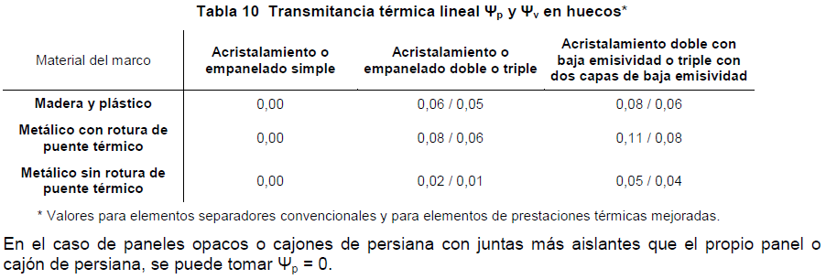

 | Resultando:
 |  |  |  | UHlim s/ zona climática
 | UH = | 1.79 | [W/m2K] | 1.80 |  | CUMPLE

 | ATENCIÓN: SOLO ES NECESARIO COMPLETAR LAS CELDAS EN GRIS CLARO.
 | LA PERMEABILIDAD DEL HUECO TAMBIÉN DEBE JUSTIFICARSE EN EL PROYECTO O MEMORIA JUSTIFICATIVA.
 | LOS RESULTADOS DE ENSAYOS DEL PERFIL, ACRISTALAMIENTO Y PANELES OPACOS O CAJONES DE PERSIANA, DONDE SE REFLEJEN SUS TRANSMITANCIAS DE MANERA INDEPENDIENTE (UHv, UHm y UHp) AL IGUAL QUE LA PERMEABILIDAD, DEBEN ANEXARSE EN EL PROYECTO O MEMORIA JUSTIFICATIVA.

